Examples - exemple
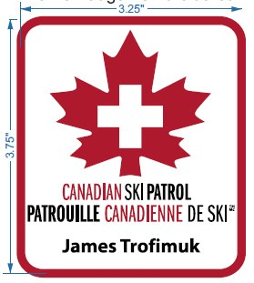
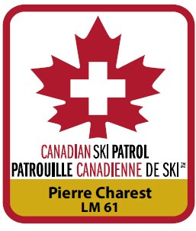

Regular Name Badge -Embroidered 3 ¼“x 3 ¾” white background enclosing patrollers name. | Regular Name Badge Life Member - Embroidered 3 ¼“ x 3 ¾” with GOLD BAR enclosing patrollers name and insert LM number (eg: LM 75).

Insigne porte-nom régulier -avec broderie, 3 ¼ pouces x 3 ¾ pouces, fond blanc sur lequel apparaît le nom du patrouilleur. | Insigne porte-nom régulier de membre à vie, avec broderie, 3 ¼ pouces x 3 ¾ pouces, BARRE DORÉE sur laquelle apparaissent le nom du patrouilleur et le numéro de MV, par exemple, MV 75.

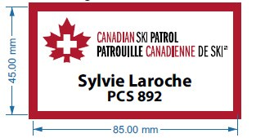
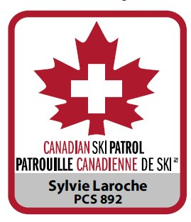
Alternate Name Badge – Sublimated 45mm x 85mm white background. Insert LM or CSP number if required (eg: LM 75). | Regular Name Badge Canadian Ski Patroller - Embroidered 3 ¼“ x 3 ¾” with silver bar enclosing patrollers name and insert CSP number (eg: CSP 489).

Solution de remplacement pour l’insigne porte-nom : 45mm x 85mm avec fond blanc. Insérez MV ou PCS s’il y a lieu (par exemple MV 75) | Insigne porte-nom régulier de patrouilleur canadien de ski, avec broderie, 3 ¼ pouces x 3 ¾ pouces, barre argentée sur laquelle apparaissent le nom du patrouilleur et le numéro de PCS, par exemple, PCS 489.

